Лист1
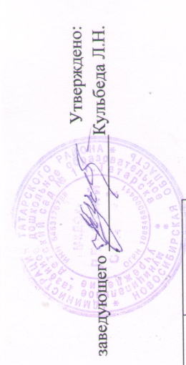

Меню

17.05.2023 г.
Режим питания | Наименование блюда (кулинарного изделия) | Вес порции | Общий вес порций | Б | Ж | У | Ккал | Стоимость на ребенка
 |  | (с 1.5 до 3 лет) гр.
Завтрак | Каша вязкая молочная кукурузная | 150 | 375 | 5.16 | 5.28 | 28.8 | 199.08 | 14.38
 | Бутерброд с повидлом | 30/15 |  | 2.26 | 3.54 | 25.99 | 144.9 | 4.91
 | Кофейный напиток с молоком | 180 |  | 1.7 | 1.92 | 14.2 | 85 | 8.53
Второй завтрак | Сок 100/100 | 100 | 100 | 0.5 | 0 | 10.1 | 42 | 7.3
Обед | Салат из отварной свеклы | 30 | 520 | 0.4 | 1.4 | 2.3 | 22.8 | 1.62

 | Суп из овощей | 150 |  | 1.06 | 1.47 | 6.07 | 41.64 | 4.96
 | Плов из отварной говядины | 150 |  | 12.89 | 11.72 | 31.67 | 286.19 | 44.13
 | Компот из вишни | 150 |  | 0.2 | 0.1 | 7.7 | 32.1 | 10
 | Хлеб пшеничный | 40 |  | 1.34 | 0.17 | 8.28 | 40.45 | 2.1

Уплотнённый ужин | Икра кабачковая (промышленного производства) | 45 | 335 | 0.54 | 2.12 | 3.47 | 35.1 | 7.45
 | Омлет натуральный с маслом | 80 |  | 4.56 | 9.44 | 2.26 | 112 | 14.6
 | Кондитерское изделия | 30 |  | 1.2 | 7.8 | 17.7 | 157.3 | 15
 | Чай без сахара | 150 |  | 0.2 | - | 0.1 | 1.1 | 0.65
 | Хлеб пшеничный | 30 |  | 1.01 | 0.12 | 6.21 | 30.34 | 1.58
Итого за день |  |  |  | 33.02 | 45.08 | 164.85 | 1230 | 137.21

Меню

17.05.2023 г.
Режим питания | Наименование блюда (кулинарного изделия) | Вес порции | Общий вес порций | Б | Ж | У | Ккал | Стоимость на ребенка
 |  | (с 3 до 7 лет) гр.
Завтрак | Каша вязкая молочная кукурузная | 200 | 260 | 5.75 | 5.86 | 32 | 206.3 | 19.18
 | Бутерброд с повидлом | 40/20 |  | 3.01 | 4.72 | 34.66 | 193.2 | 6.9
 | Кофейный напиток с молоком | 200 |  | 2 | 2.3 | 17 | 102 | 11.33
Второй завтрак | Сок 100/100 | 100 | 100 | 0.5 | 0 | 10.1 | 42 | 7.3
Обед | Салат из отварной свеклы | 60 | 710 | 0.8 | 2.7 | 4.6 | 45.6 | 3.25
 | Суп из овощей | 200 |  | 1.42 | 1.96 | 8.1 | 55.52 | 6.63
 | Плов из отварной говядины | 200 |  | 17.18 | 15.6 | 42.2 | 381.58 | 58.9
 | Компот из вишни | 200 |  | 0.3 | 0.1 | 10.3 | 42.8 | 13.4
 | Хлеб пшеничный | 50 |  | 1.75 | 0.22 | 10.72 | 52.44 | 2.6

Уплотнённый ужин | Икра кабачковая (промышленного производства) | 60 | 450 | 0.72 | 2.83 | 4.63 | 46.8 | 10
 | Омлет натуральный с маслом | 100 |  | 6.22 | 11.57 | 2.97 | 141 | 18.3
 | Кондитерское изделия | 50 |  | 1.2 | 7.8 | 17.7 | 157.3 | 15
 | Чай без сахара | 200 |  | 0.26 | - | 0.13 | 1.46 | 0.82
 | Хлеб пшеничный | 40 |  | 1.4 | 0.17 | 8.57 | 41.95 | 2.1
Итого за день |  |  |  | 42.51 | 55.83 | 203.68 | 1509.95 | 175.71

